町の位置・大きさ
町の位置・大きさ

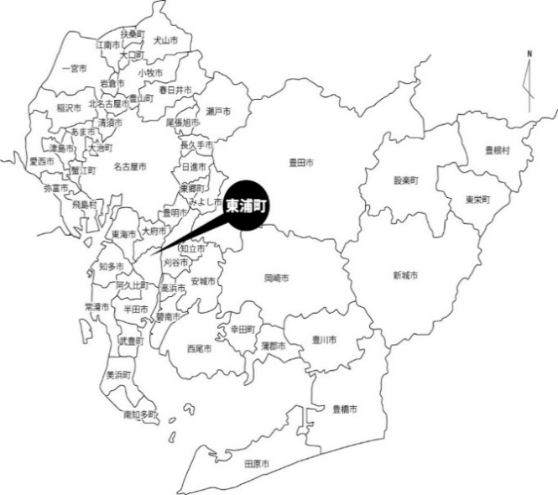

愛知県38市14町２村
（令和７年４月１日現在）

地目別面積
区分
地目別面積
 |  |  |  | 単位：ha 各年１月１日現在
 | 総数 | 田 | 畑 |  | 宅地 | 山林 | その他 | 非課税 面積
年度
令3 | 2,255.1 | 701.4 | 494.3 |  | 707.2 | 176.0 | 176.2 | 661.3
4 | 2,255.2 | 699.2 | 492.8 |  | 709.3 | 175.8 | 178.1 | 661.4
5 | 2,255.2 | 698.7 | 492.1 |  | 710.8 | 175.1 | 178.5 | 661.6
6 | 2,254.9 | 697.4 | 486.6 |  | 712.2 | 176.4 | 182.3 | 662.1
7 | 2,253.5 | 695.6 | 484.6 |  | 714.8 | 175.2 | 183.3 | 663.8
 |  | 資料：固定資産の価格等の概要調書

地価
年
地価
 |  |  |  |  |  |  |  |  | １㎡あたりの単価 単位：円 各年７月１日現在
 |  | 令3 |  | 4 |  | 5 | 6 | 7
基準地の所在
県 |  | 円 |  | 円 |  | 円 | 円 | 円
 | 森岡字浜田78番3外 | 108,000 |  | 109,000 |  | 116,000 | 122,000 | 129,000
 | 緒川字平成52番 | 114,000 |  | 115,000 |  | 122,000 | 126,000 | 128,000
 | 緒川字屋敷弐区118番 |  | － |  | － | 81,500 | 84,500 | 84,500
 | 緒川字屋敷弐区123番2 | 76,000 |  | 77,500 |  | － | － | -
 | 緒川字西本坪1番37 | 81,200 |  | 81,700 |  | 84,700 | 88,300 | 90,200
 | 石浜字西平地1番69 | 90,000 |  | 93,100 |  | 98,000 | 103,000 | 106,000
 | 石浜字平池上78番162 | 59,600 |  | 59,800 |  | 62,000 | 64,000 | 64,500
 | 藤江字ふじが丘4番7 | 93,500 |  | 96,500 |  | 102,000 | 107,000 | 111,000

年
 |  |  |  |  |  |  |  |  | １㎡あたりの単価 単位：円 各年１月１日現在
 |  | 令3 |  | 4 |  | 5 | 6 | 7
基準地の所在
基準地の所在
国 |  | 円 |  | 円 |  | 円 | 円 | 円
 | 森岡字下今池5番22 | 118,000 |  | 122,000 |  | 126,000 | 131,000 | 137,000
 | 森岡字下山之上1番8 | 78,500 |  | 80,000 |  | 83,100 | 87,000 | 91,000
 | 緒川字肥後原1番210 | 58,500 |  | 58,400 |  | 59,000 | 59,600 | 60,100
 | 緒川字丸池台7番12 | 89,000 |  | 88,800 |  | 89,900 | 93,000 | 95,500
 | 石浜字青木53番 | 68,700 |  | 70,000 |  | 72,600 | 75,800 | 79,200
 | 石浜字雨堤18番104 | 1,700 |  | 1,680 |  | 1,650 | 1,650 | -
 | 石浜字藤塚62番90 | 100,000 |  | 103,000 |  | 107,000 | 112,000 | 118,000
 | 生路字狭間6番4外 | 62,500 |  | 63,500 |  | 66,000 | 69,000 | 71,000
 | 藤江字前田45番2 | 54,900 |  | 55,800 |  | 57,900 | 60,200 | 62,300
 | 藤江字大坪15番10外 | 93,600 |  | 93,600 |  | 96,200 | 99,500 | 104,000
 |  |  |  |  |  |  |  |  | 資料：県地価調査･国地価公示

土地改良事業
区分
土地改良事業
県営ほ場整備事業
 | 地区名（大字名） | 面積(ha) | 換地処分 | 事業主体
工事年度
昭48～53 | 第１地区（森岡） | 40.9 | 昭55.2 | 愛知県
49～58 | 第２地区（石浜･生路） | 87.0 | 平14.10 | 〃
48～51 | 第３地区（生路･藤江） | 56.4 | 昭55.2 | 〃
47～55 | 森岡地区（森岡･緒川） | 38.1 | 昭56.3 | 〃
49～59 | 緒川地区（緒川） | 64.6 | 平9.2 | 〃
53～56 | 苅又地区（森岡･緒川） | 24.1 | 昭57.3 | 〃
51～59 | 第５地区 （緒川･石浜･緒川新田） | 94.4 | 昭60.3 | 〃
46～59 | 第６地区 （石浜･生路･藤江） | 140.4 | 平3.12 | 〃
 | 計 | 545.9
 |  |  |  |  | 資料：商工農政課

月別降雨量
（㎜）
年間総雨量 1627.5㎜
月別降雨量
 |  |  |  |  |  |  |  |  |  |  |  |  | 令和６年

月別
区分
 |  | 1 | 2 | 3 | 4 | 5 | 6 | 7 | 8 | 9 | 10 | 11 | 12 | 年間降雨日数
総雨量（㎜） |  | 28.5 | 111.5 | 183.0 | 153.0 | 179.5 | 264.0 | 108.5 | 276.0 | 107.5 | 137.0 | 79.0 | 0.0 | 年間総雨量
最多雨量 | 日 | 21 | 19 | 26 | 9 | 28 | 28 | 12 | 26 | 14 | 29 | 26 | - |  | 1627.5
 | ㎜ | 12.0 | 41.0 | 49.0 | 56.5 | 35.0 | 74.5 | 35.0 | 75.5 | 21.5 | 29.0 | 39.0 | 0.0
 |  |  |  |  |  |  |  |  |  |  |  |  | 資料：知多中部広域事務組合消防本部

月別気温
月別気温
 |  |  |  |  |  |  |  |  |  |  |  |  | 単位：℃

年度
月別
 |  | 1 | 2 | 3 | 4 | 5 | 6 | 7 | 8 | 9 | 10 | 11 | 12
昭 和 63 年 | 平 均 気 温 | 5.1 | 3.7 | 8.3 | 14.2 | 18.8 | 23.1 | 25.3 | 28.2 | 24.8 | 17.5 | 9.9 | 7.5
令 和 ６ 年 | 平 均 気 温 | 6.5 | 8.4 | 9.2 | 17.2 | 19.5 | 23.6 | 29.5 | 29.8 | 28.1 | 21.9 | 15.1 | 7.8
 | 最 高 気 温 | 15.5 | 21.3 | 24.1 | 26.8 | 30.5 | 31.6 | 37.7 | 37.4 | 36.3 | 31.9 | 24.4 | 19.0
 | 最 低 気 温 | -1.7 | 0.6 | 0.0 | 7.2 | 9.4 | 16.2 | 22.3 | 22.5 | 20.4 | 13.5 | 6.3 | 0.5
 |  |  |  |  |  |  |  |  |  |  |  |  | 資料：知多中部広域事務組合消防本部

月別平均風向と風速
（m/s）
月別平均風向と風速
 |  |  |  |  |  |  |  |  |  |  |  | 令和６年

月別
区分
 | 1 | 2 | 3 | 4 | 5 | 6 | 7 | 8 | 9 | 10 | 11 | 12
平均風向 | 北西 | 北西 | 北西 | 南南東 | 南南東 | 南南東 | 西北西 | 南南東 | 南南東 | 北西 | 北西 | 北西
平均風速 (m/s) | 3.5 | 3.6 | 4.1 | 2.9 | 3.3 | 2.5 | 2.7 | 2.8 | 2.2 | 2.3 | 3.2 | 3.4
瞬間最大 風速(m/s) | 24.7 | 24.6 | 26.8 | 23.4 | 22.0 | 13.1 | 19.8 | 16.4 | 16.9 | 19.1 | 20.2 | 22.4
 |  |  |  |  |  |  |  |  |  |  |  | 資料：知多中部広域事務組合消防本部

湿度と出火件数
 | 出火件数 | 最小湿度 | 平均湿度
 | 6 | 28.6 | 69.5
 | 12 | 28.6 | 71.2
 | 2 | 23.8 | 68.3
 | 2 | 25.2 | 74.7
 | 5 | 23.6 | 74.3
 | 6 | 38.3 | 79.4
 | 8
 | 8
 | 6
 | 9
 | 5
 | 12 | 26.3 | 54.5
湿度と出火件数
 |  |  |  |  |  |  |  |  |  |  |  |  | 令和６年
（％）
（件）

月別
区分
７～11月は
湿度計故障のため
計上なし
 | 1 | 2 | 3 | 4 | 5 | 6 | 7 | 8 | 9 | 10 | 11 | 12
最小湿度 （％） | 28.6 | 28.6 | 23.8 | 25.2 | 23.6 | 38.3 |  |  |  |  |  | 26.3
平均湿度 （％） | 69.5 | 71.2 | 68.3 | 74.7 | 74.3 | 79.4 |  |  |  |  |  | 54.5
出火件数 （件） | 6 | 12 | 2 | 2 | 5 | 6 | 8 | 8 | 6 | 9 | 5 | 12
 |  |  |  |  |  |  |  |  |  |  |  |  | 資料：知多中部広域事務組合消防本部

